Hoja1
Voltaje 2
Voltaje 3
Voltaje 1
Fuerza | Voltaje | Resitencia
0 | 0 | 1000
0.1 | 2.5367 | 64092
0.2 | 3.4555 | 29499
0.29 | 3.9101 | 18397
0.42 | 4.2326 | 11965
0.5 | 4.35 | 9862
0.62 | 4.4379 | 8359
0.72 | 4.4668 | 7549
0.82 | 4.5259 | 6913
0.93 | 4.565 | 6289
1.05 | 4.5943 | 5827
1.31 | 4.653 | 4922
1.53 | 4.6823 | 4478
1.76 | 4.7116 | 4039
2.02 | 4.7361 | 3678
2.29 | 4.7556 | 3391
2.58 | 4.7752 | 3107
2.88 | 4.7947 | 2825
3.09 | 4.7996 | 2755
4.03 | 4.8338 | 2268
5.09 | 4.8583 | 1925
6.12 | 4.8729 | 1721
7.25 | 4.8876 | 1517
8.12 | 4.8974 | 1383
9.03 | 4.9022 | 1316
10 | 4.912 | 1182

Voltaje 1
Fuerza | Voltaje
0 | 0
0.1 | 2.5367
0.12 | 2.8055
0.16 | 3.1916
0.18 | 3.3284
0.2 | 3.4555
0.24 | 3.6999
0.27 | 3.8074
0.29 | 3.9101
0.35 | 4.086
0.39 | 4.1593
0.42 | 4.2326
0.46 | 4.2962
0.5 | 4.35

Hoja2
Fuerza | Voltaje | Resistencia | Fuerza | voltaje | fuerza
0 | 0 | inf | 0 | 0 | -0.0044578375293
0.1 | 1.3685 | 175135.7 | 0.1 | 1.3685 | 0.10569356978
0.15 | 1.8719 | 110287.2 | 0.15 | 1.8719 | 0.15495488892
0.2 | 2.2972 | 77655.3 | 0.2 | 2.2972 | 0.20287694493
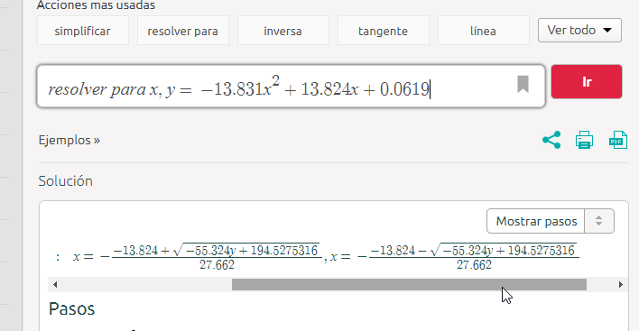
0.24 | 2.5904 | 61392.5 | 0.24 | 2.5904 | 0.24103273869
0.29 | 2.8788 | 48631.6 | 0.29 | 2.8788 | 0.2850813198
0.35 | 3.1437 | 39004.7 | 0.35 | 3.1437 | 0.3356472725
0.42 | 3.3773 | 31710.5 | 0.42 | 3.3773 | 0.39955160223
0.46 | 3.4848 | 28695.7 | 0.46 | 3.4848 | 0.45213695238
0.5 | 3.5875 | 25986.4 | 0.5 | 3.5875 | #NUM!
0.54 | 3.6461 | 24506.7 | 0.54 | 3.6461 | 0.49797288407
0.62 | 3.7488 | 22028.7 | 0.62 | 3.7488 | 0.60436183121
0.67 | 3.7928 | 21007.7 | 0.67 | 3.7928 | 0.65663567485
0.72 | 3.8368 | 20010.2 | 0.72 | 3.8368 | 0.71343090715
0.77 | 3.8807 | 19035.3 | 0.77 | 3.8807 | 0.77499247389
0.82 | 3.9198 | 18187 | 0.82 | 3.9198 | 0.83428182665
0.88 | 3.9589 | 17355.6 | 0.88 | 3.9589 | 0.89810700068
0.93 | 3.9932 | 16641.4 | 0.93 | 3.9932 | 0.95810501465
0.99 | 4.02 | 15939.3 | 0.99 | 4.02 | 1.0077599688
1.05 | 4.0616 | 15249.1 | 1.05 | 4.0616 | 1.0899822238
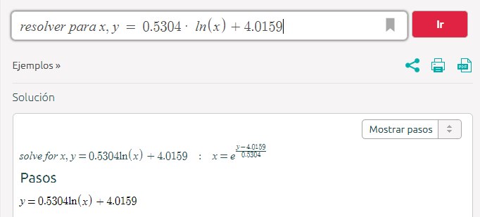
1.11 | 4.0909 | 14666.7 | 1.11 | 4.0909 | 1.1518884373
1.18 | 4.1202 | 14092.5 | 1.18 | 4.1202 | 1.2173106524
1.24 | 4.1447 | 13620.3 | 1.24 | 4.1447 | 1.2748590147
1.31 | 4.174 | 13060.9 | 1.31 | 4.174 | 1.3472654197
1.38 | 4.1984 | 12600.7 | 1.38 | 4.1984 | 1.4106914012
1.46 | 4.2229 | 12145.8 | 1.46 | 4.2229 | 1.4773818386
1.53 | 4.2424 | 11785.7 | 1.53 | 4.2424 | 1.5327081434
1.61 | 4.2669 | 11340.2 | 1.61 | 4.2669 | 1.6051669224
1.76 | 4.306 | 10637.9 | 1.76 | 4.306 | 1.7279672218
1.85 | 4.3255 | 10291.5 | 1.85 | 4.3255 | 1.7926776702
1.93 | 4.3402 | 10033.8 | 1.93 | 4.3402 | 1.8430565085
2.02 | 4.3597 | 9692.8 | 2.02 | 4.3597 | 1.9120769225
3.09 | 4.5112 | 7150.6 | 3.09 | 4.5112 | 3.1714490202
3.55 | 4.5503 | 6522 | 3.55 | 4.5503 | 3.7151688195
4.03 | 4.5846 | 5980.8 | 4.03 | 4.5846 | 4.2683798034
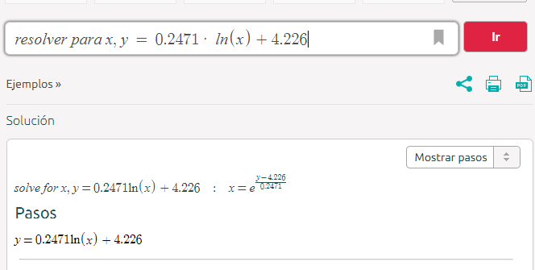
4.54 | 4.6139 | 5523.3 | 4.54 | 4.6139 | 4.8057340255
5.09 | 4.6432 | 5071.7 | 5.09 | 4.6432 | 5.4107367637
5.52 | 4.6628 | 4773.6 | 5.52 | 4.6628 | 5.8573974421
6.12 | 4.6823 | 4478.1 | 6.12 | 4.6823 | 6.3383646992
7.09 | 4.7116 | 4039.4 | 7.09 | 4.7116 | 7.1363131455
8.12 | 4.7361 | 3678 | 8.12 | 4.7361 | 7.8801458963
9.03 | 4.7556 | 3391.6 | 9.03 | 4.7556 | 8.5272066761
9.22 | 4.7605 | 3320.3 | 10 | 4.7703 | 9.0498838403
9.41 | 4.7605 | 3320.3
9.61 | 4.7654 | 3249.2
9.8 | 4.7703 | 3178.3
10 | 4.7703 | 3178.3

Voltaje (Total)
 | Voltaje
0 | 0
0.1 | 1.3685
0.15 | 1.8719
0.2 | 2.2972
0.24 | 2.5904
0.29 | 2.8788
0.35 | 3.1437
0.42 | 3.3773
0.46 | 3.4848
0.5 | 3.5875
0.54 | 3.6461
0.62 | 3.7488
0.67 | 3.7928
0.72 | 3.8368
0.77 | 3.8807
0.82 | 3.9198
0.88 | 3.9589
0.93 | 3.9932
0.99 | 4.02
1.05 | 4.0616
1.11 | 4.0909
1.18 | 4.1202
1.24 | 4.1447
1.31 | 4.174
1.38 | 4.1984
1.46 | 4.2229
1.53 | 4.2424
1.61 | 4.2669
1.76 | 4.306
1.85 | 4.3255
1.93 | 4.3402
2.02 | 4.3597
3.09 | 4.5112
3.55 | 4.5503
4.03 | 4.5846
4.54 | 4.6139
5.09 | 4.6432
5.52 | 4.6628
6.12 | 4.6823
7.09 | 4.7116
8.12 | 4.7361
9.03 | 4.7556
9.22 | 4.7605
9.41 | 4.7605
9.61 | 4.7654
9.8 | 4.7703
10 | 4.7703

